Bilješke
BILJEŠKE UZ FINANCIJSKE IZVJEŠTAJE - TFI
(koji se sastavljaju za tromjesečna razdoblja)

Naziv izdavatelja: Croatia osiguranje d.d.

OIB: 26187994862

Izvještajno razdoblje: 1.1.2023. - 31.12.2023.

Bilješke uz financijske izvještaje za tromjesečna razdoblja uključuju:

a) objašnjenje poslovnih događaja koji su značajni za razumijevanje promjena u izvještaju o financijskog položaju i poslovnim rezultatima za izvještajno tromjesečno razdoblje izdavatelja u odnosu na zadnju poslovnu godinu, odnosno objavljuju se informacije vezane uz te događaje i ažuriraju odgovarajuće informacije objavljene u posljednjem godišnjem financijskom izvještaju (točke od 15. do 15C MRS 34 - Financijsko izvještavanje za razdoblja tijekom godine),

b) informacije gdje je omogućen pristup posljednjim godišnjim financijskim izvještajima, radi razumijevanja informacija objavljenih u bilješkama uz financijske izvještaje sastavljene za izvještajno tromjesečno razdoblje,

c) izjava da se iste računovodstvene politike primjenjuju prilikom sastavljanja financijskih izvještaja za izvještajno tromjesečno razdoblje kao i u posljednjim godišnjim financijskim izvještajima ili, ako su te računovodstvene politike mijenjale, opis prirode i učinka promjene (točka 16.A (a) MRS 34- Financijsko izvještavanje za razdoblja tijekom godine),

d) objašnjenje poslovnih rezultata u slučaju da izdavatelj obavlja djelatnost sezonske prirode (točke 37. i 38. MRS 34- Financijsko izvještavanje za razdoblja tijekom godine)

e) ostale objave koje propisuje MRS 34- Financijsko izvještavanje za razdoblja tijekom godine te

f) u bilješkama uz financijske izvještaje za tromjesečna razdoblja, osim gore navedenih informacija, objavljuju se i sljedeće informacije:

1. naziv, sjedište poduzetnika (adresa), pravni oblik poduzetnika, državu osnivanja, matični broj subjekta, osobni identifikacijski broj te, ako je primjenjivo, da je poduzetnik u likvidaciji, stečaju, skraćenom postupku prestanka ili izvanrednoj upravi

2. usvojene računovodstvene politike (samo naznaku je li došlo do promjene u odnosu na prethodno razdoblje)

3. ukupan iznos svih financijskih obveza, jamstava ili nepredviđenih izdataka koji nisu uključeni u bilancu, te naznaku prirode i oblika eventualno uspostavljenog stvarnog osiguranja koje je dano; sve obveze koje se odnose na mirovine poduzetnika unutar grupe ili društva povezana sudjelujućim interesom objavljuju se odvojeno

4. iznos i prirodu pojedinih stavki prihoda ili rashoda izuzetne veličine ili pojave

5. iznose koje poduzetnik duguje i koji dospijevaju nakon više od pet godina, kao i ukupna dugovanja poduzetnika pokrivena vrijednim osiguranjem koje je dao poduzetnik, uz naznaku vrste i oblika osiguranja

6. prosječan broj zaposlenih tijekom tekućeg razdoblja

7. ako je poduzetnik u poslovnoj godini sukladno propisima kapitalizirao trošak plaća djelomično ili u cijelosti, informaciju o iznosu ukupnog troška zaposlenih tijekom godine raščlanjenom na iznos koji je direktno teretio troškove razdoblja i iznos koji je kapitaliziran u vrijednost imovine tijekom razdoblja, na način da se za svaki dio posebno iskaže ukupni iznos neto plaća te iznos poreza, doprinosa iz plaća i doprinosa na plaće

8. ako su u bilanci priznata rezerviranja za odgođeni porez, stanja odgođenog poreza na kraju poslovne godine i kretanja tih stanja tijekom poslovne godine

9. naziv i sjedište svakog poduzetnika u kojem poduzetnik, bilo sam ili preko osobe koja djeluje u svoje ime ali za račun poduzetnika, drži sudjelujući udjel u kapitalu, iskazujući iznos kapitala koji se drži, iznos ukupnog kapitala i rezervi, i dobit ili gubitak posljednje poslovne godine predmetnog poduzetnika, a za koje su usvojeni godišnji financijski izvještaji; informacije u pogledu kapitala i rezervi i dobiti ili gubitka mogu se izostaviti u slučaju kada predmetni poduzetnik ne objavljuje svoju bilancu i nije pod kontrolom drugog poduzetnika

10. broj i nominalnu vrijednost, ili ako ne postoji nominalna vrijednost, knjigovodstvenu vrijednost dionica ili udjela upisanih tijekom poslovne godine u okviru odobrenog kapitala

11. postojanje bilo kakvih potvrda o sudjelovanju, konvertibilnih zadužnica, jamstava, opcija ili sličnih vrijednosnica ili prava, s naznakom njihovog broja i prava koja daju

12. naziv, sjedište te pravni oblik svakog poduzetnika u kojemu poduzetnik ima neograničenu odgovornost

13. naziv i sjedište poduzetnika koji sastavlja tromjesečni konsolidirani financijski izvještaj najveće grupe poduzetnika u kojoj poduzetnik sudjeluje kao kontrolirani član grupe

14. naziv i sjedište poduzetnika koji sastavlja tromjesečni konsolidirani financijski izvještaj najmanje grupe poduzetnika u kojoj poduzetnik sudjeluje kao kontrolirani član i koji je također uključen u grupu poduzetnika iz točke 13.

15. mjesto na kojem je moguće dobiti primjerke tromjesečnih konsolidiranih financijskih izvještaja iz točaka 13. i 14., pod uvjetom da su dostupni

16. prirodu i poslovnu svrhu aranžmana poduzetnika koji nisu uključeni u bilancu i financijski utjecaj tih aranžmana na poduzetnika, pod uvjetom da su rizici ili koristi koji proizlaze iz takvih aranžmana materijalni i u mjeri u kojoj je objavljivanje takvih rizika ili koristi nužno za procjenu financijskog stanja poduzetnika

17. prirodu i financijski učinak značajnih događaja koji su nastupili nakon datuma bilance i nisu odraženi u računu dobiti i gubitka ili bilanci

BILJEŠKE UZ FINANCIJSKE IZVJEŠTAJE - TFI

a)
Objašnjenje poslovnih događaja koji su značajni za razumijevanje promjena u izvještaju o financijskog položaju i poslovnim rezultatima za izvještajno tromjesečno razdoblje u odnosu na zadnju poslovnu godinu objavljeni su unutar Međuizvještaja rukovodstva u sklopu konsolidiranog nerevidiranog izvještaja o poslovanju za četvrto tromjesečje 2023. godine.

b)
Godišnji financijski izvještaj za 2022. godinu, radi razumijevanja informacija objavljenih u bilješkama uz financijske izvještaje sastavljenih za četvrto tromjesečje 2023. godine, dostupan je na službenoj stranici društva,
službenim stranicama Zagrebačke burze te u Službenom registru propisanih informacija HANFA-e.

c)
Računovodstvene politike korištene u pripremi financijskih izvještaja za izvještajno razdoblje odgovaraju računovodstvenim politikama korištenim u pripremi revidiranih financijskih izvještaja za 2022. godinu, osim u dijelu politika koje se odnose na usvajanje MSFI-a 17 i MSFI-a 9, a kako je navedeno u financijskim izvještajima za četvrto tromjesečje 2023.

d)
Poslovanje Grupe nema sezonski karakter.

e)
Izvještavanje po segmentima
Izvještajne segmente Grupe čine segment životnih osiguranja i segment neživotnih osiguranja. Opis segmenata kao i alokacija troškova između segmenata osiguranja života i neživota, kapitala i rezervi te imovine, opisanih u godišnjim financijskim izvještajima za 2022. godinu, nisu se mijenjali. U promatranom razdoblju nije bilo značajnih intersegmentalnih prihoda i troškova. Izvještaji po segmentima, prikazani su u prethodnim obrascima.

Fer vrijednost
Detalji o fer vrijednosti financijske imovine (pregled imovine po razinama fer vrijednosti, opis pojedine razine fer vrijednosti, metode određivanja fer vrijednosti itd.) objavljenji su u bilješkama u sklopu konsolidiranog nerevidiranog izvještaja o poslovanju za četvrto tromjesečje 2023. godine.

Pregled financijske imovine i obveza
Pregled financijske imovine i obveza s obzirom na vrste instrumenata prikazani su u sklopu konsolidiranog nerevidiranog izvještaja o poslovanju za četvrto tromjesečje 2023. godine.

Transakcije s povezanim osobama
U tekućem izvještajnom razdoblju nije bilo neuobičajenih transakcija roba i usluga unutar članica Grupe.

Detalji o temelju za sastavljanje financijskih izvještaja, valuti izvješćivanja, kao i ostale potrebne objave, navedene su u sklopu konsolidiranog nerevidiranog izvještaja o poslovanju za četvrto tromjesečje 2023. godine.

1.
CROATIA osiguranje d.d. (Društvo) sa sjedištem u Zagrebu, Vatroslava Jagića 33, upisano je u sudski registar Trgovačkog suda u Zagrebu, Republika Hrvatska, pod matičnim brojem subjekta (MBS): 080051022; OIB: 26187994862. Djelatnost Društva čine sve vrste životnih i neživotnih osiguranja te djelatnosti reosiguranja u skupini neživotnih osiguranja.

2.
Prilikom sastavljanja konsolidiranog nerevidiranog izvještaja o poslovanju za četvrto tromjesečje 2023. godine primjenjuje se iste računovodstvene politike kao i u posljednjim godišnjim financijskim izvještajima za 2022. godinu
koji su objavljeni na službenoj stranici društva, službenim stranicama Zagrebačke burze te u Službenom registru propisanih informacija HANFA-e, osim u dijelu politika koje se odnose na usvajanje MSFI-a 17 i MSFI-a 9, a kako je navedeno u financijskim izvještajima za četvrto tromjesečje 2023.

3.
Grupa na dan 31. prosinca 2023. godine ima preuzete obveze za buduća ulaganja u iznosu od 29 mil. eura temeljem obvezujućih ponuda za ulaganja u alternativne investicijske fondove.

4.
Detalji su objavljeni unutar Međuizvještaja rukovodstva u sklopu konsolidiranog nerevidiranog izvještaja o poslovanju za četvrto tromjesečje 2023. godine.

5.
U nastavku se nalazi pregled obveza Grupe po dospjelosti na dan 31. prosinca 2023. i 31. prosinca 2022. godine:
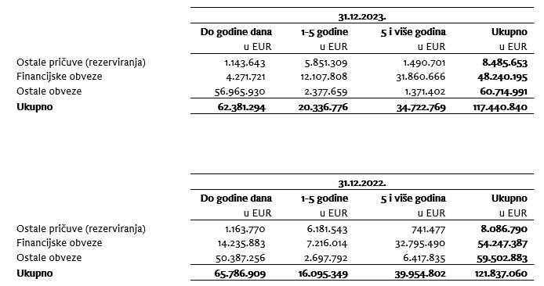

6.
Prosječan broj zaposlenih Grupe tijekom tekućeg razdoblja je 3.786.

7.
Grupa je kapitalizirala troškove neto plaća u iznosu 323,1 tisuća eura, troškove doprinosa iz plaća u iznosu od 93,3 tisuća eura, troškove poreza i prireza iz plaća u iznosu od 69,6 tisuća eura, troškove doprinosa na plaće u iznosu 73,2 tisuća eura te ostalih troškova zaposlenih u iznosu od 26,4 tisuća eura.

8.
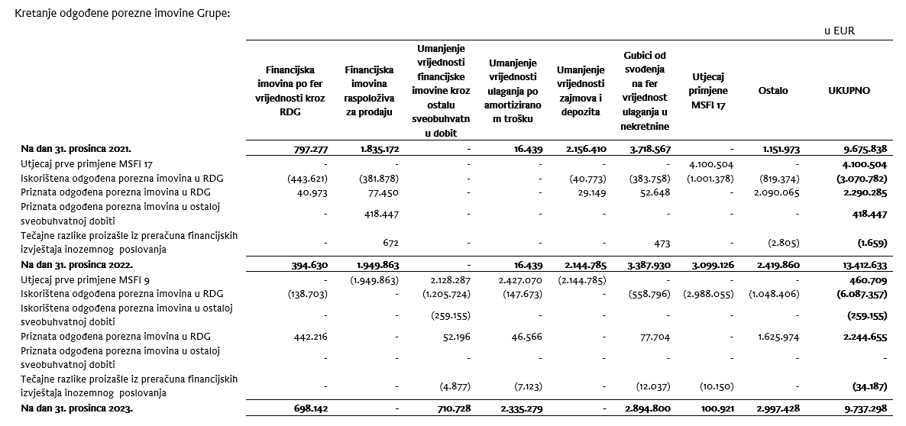

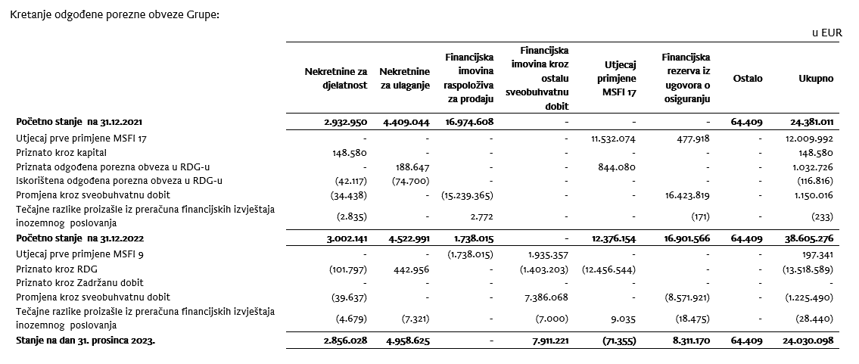

9.
U konsolidaciji se metodom udjela vrednuju ulaganja u pridružena društva Agroservis – STP d.o.o, Virovitica (37%) i zajednički pothvat PBZ CROATIA osiguranje d.d., Zagreb (50,0%).
U nastavku su prikazane skraćene financijske informacije za društvo PBZ CROATIA osiguranje d.d. za posljednju godinu za koju su usvojeni godišnji financijski izvještaje te koje su za Grupu iskazane primjenom metode udjela.
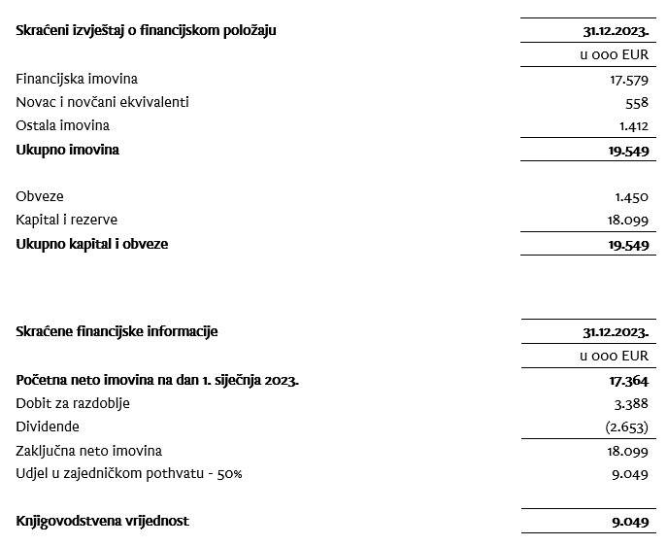

10.
Temeljni kapital Društva na dan 31. prosinca 2023. godine iznosi 79.924 tisuća EUR, a podijeljen je na 429.697 dionica čija nominalna vrijednost iznosi 186,00 EUR. Dionice nose sljedeće oznake i vrijednosti:
Broj dionica | Nominalni iznos (u 000 EUR):
307.598 redovnih dionica I. emisije na ime oznake CROS-R-A/CROS | 57,213
113.349 redovnih dionica II. emisije na ime oznake CROS-R-A/CROS | 21,083
UKUPNO REDOVNE DIONICE | 78,296
8.750 povlaštenih dionica I. emisije na ime oznake CROS-P-A/CROS2 | 1,628
UKUPNO POVLAŠTENE DIONICE | 1,628
UKUPNO REDOVNE I POVLAŠTENE DIONICE | 79,924
Svaka dionica, redovna i povlaštena daje pravo na 1 (jedan) glas u Glavnoj skupštini Društva. S obzirom na zajamčenu isplatu dividendi, povlaštene dionice su klasificirane kao financijske obveze. Sve dionice uplaćene su u cijelosti, izdane su u nematerijaliziranom obliku, slobodno su prenosive i vode se u depozitoriju Središnjeg klirinškog depozitarnog društva.
Na temelju odredbi Zakona o uvođenju eura kao službene valute u Republici Hrvatskoj te odredbi Zakona o trgovačkim društvima, Društvo je na glavnoj skupštini predložilo donošenje odluke o usklađenju temeljnog kapitala i nominalnog iznosa dionica Društva i to na način da se poveća iznos nominalne vrijednosti dionice sa 185,81 EUR, dobivenog preračunavanjem u euro primjenom fiksnog tečaja konverzije uz zaokruživanje na najbliži cent, na iznos od 186,00 EUR. Navedeno povećanje nominalnog iznosa dionice provodi se u cilju zaokruživanja nominalnog iznosa dionica na cijeli broj, a kako je propisano člankom 163. stavak 4. Zakona o trgovačkim društvima.
Sa svrhom usklađenja temeljnog kapitala sa odredbama Zakona o trgovačkim društvima temeljni kapital povećao se za iznos od 80.812,35 EUR pri čemu ukupni temeljni kapital Društva nakon preračunavanja i usklađenja iznosi 79.923.642,00 EUR. Navedeno usklađenje provedeno je dana 5. listopada 2023. izmjenom u sudskom registru.

11.
Grupa nema potvrda o sudjelovanju, konvertibilnih zadužnica, jamstava, opcija ili sličnih vrijednosnica ili prava.

12.
Grupa nema udjela u društvima s neograničenom odgovornosti.

13.
Društvo je u većinskom vlasništvu ADRIS GRUPE d.d., Rovinj te je uključeno u konsolidirane financijske izvještaja ADRIS GRUPE d.d. koji su dostupni na web stranicama ADRIS GRUPE d.d.

14.
Najveća grupa poduzetnika u kojoj poduzetnik sudjeluje kao kontrolirani član grupe je ujedno i jedina grupa u kojoj poduzetnik sudjeluje kao kontrolirani član grupe.

15.
Finanijski izvještaji su dostupni na Internet stranicama adris.hr.

16.
Grupa nema materijalnih aranžmana sa društvima koji nisu uključeni u prezentirane konsolidirane financijske izvještaje.

17.
Događaji nakon datuma bilance Uprava i Nadzorni odbor, 19. siječnja 2024. godine, predložili su glavnoj skupštini isplatu dividende u ukupnom iznosu od 65.000.265,19 eura, odnosno 151,27 eura po dionici. Naime, Društvo u proteklim godinama posluje uspješno, s rastućom razinom dobiti te visokim stopama adekvatnosti kapitala. Društvo je bilo kontinuirano visoko kapitalizirano (SCR omjer Društva na 30.9.2023. iznosio je 337%, odnosno na konsolidiranoj razini 293%, dok nerevidirani kvartalni SCR omjer Društva na 31.12.2023. iznosi 309% te uključuje umanjenje kapitala za predvidive dividende), usprkos geopolitičkim poremećajima, razdoblju visoke inflacije te prirodnim nepogodama. Ulazak Republike Hrvatske u eurozonu dodatno je pozitivno doprinio navedenom pokazatelju. Obzirom na sve navedeno, Uprava smatra da je u mogućnosti isplatiti dividendu svojim dioničarima bez poremećaja po stabilnost poslovanja i uz zadržavanje visoke razine adekvatnosti kapitala. Društvo je najavilo će član Uprave Vančo Balen napustiti kompaniju do 30.6.2024. na osobni zahtjev, iz privatnih razloga.

